Fjárfestingar
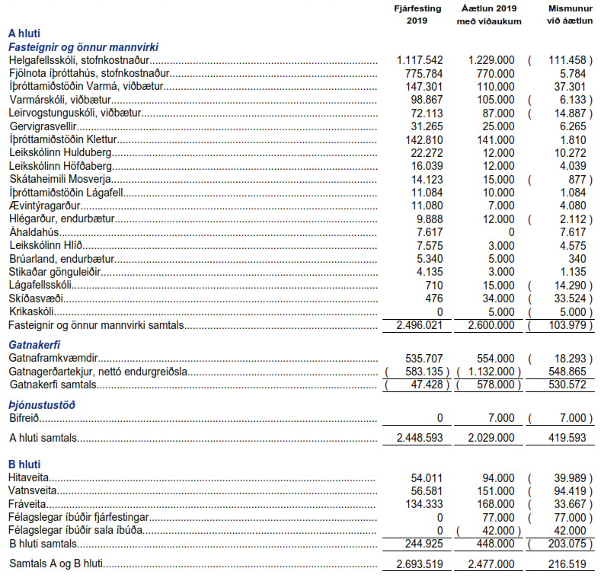
Úr ársreikningi Mosfellsbæjar fyrir árið 2019

Rekstrarreikningur
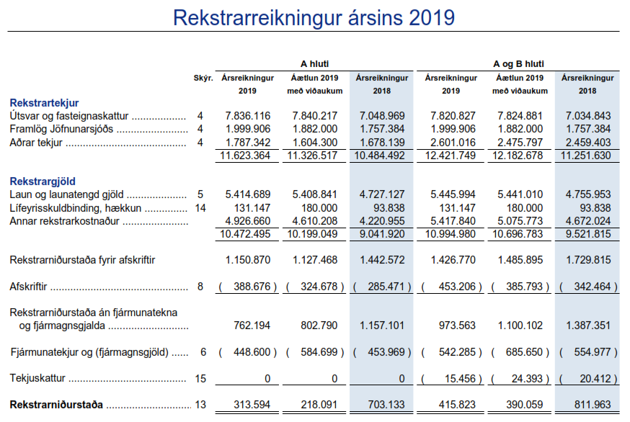
Úr ársreikningi Mosfellsbæjar fyrir árið 2019

